Cover
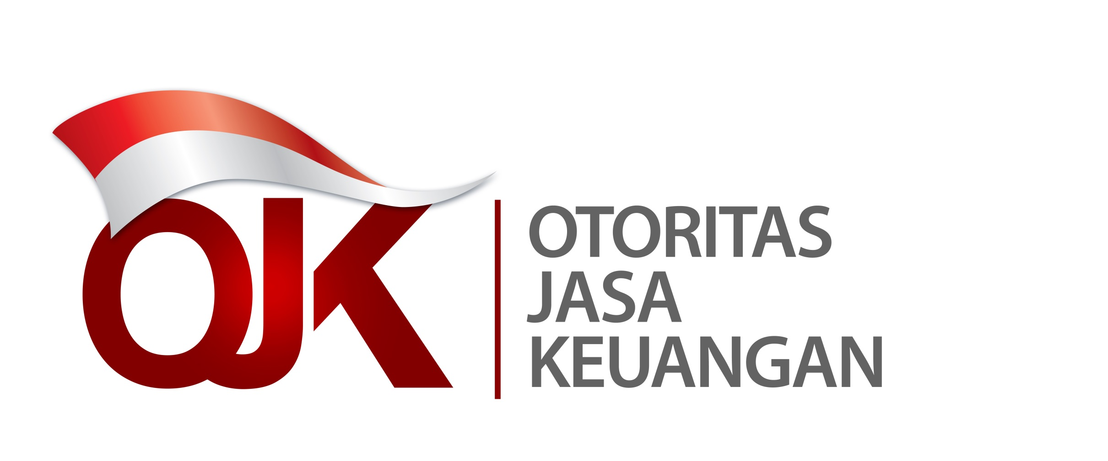

Statistik Lembaga Keuangan Mikro Indonesia
Laporan Empat Bulanan Periode April 2021
Indonesia Microfinance Institutions Statistics
Four Monthly Report April Period 2021

